Форматы
Продажи за год

Продажи за год
Продажи за год
Месяц | Сумма
январь | 15,620
февраль | 26,000
март | 12,160
апрель | 12,340
май | 4,920
июнь | 17,860
июль | 10,280
август | 10,360
сентябрь | 2,060
октябрь | 14,340
ноябрь | 25,000
декабрь | 11,380

Структура
Продажи за год

кв. | Мес. | План | Факт
1 кв. | Янв | 15,620 | 16,440
 | Фев | 6,900 | 11,700
 | Мар | 12,160 | 13,900
2 кв. | Апр | 12,340 | 3,360
 | Май | 4,920 | 9,820
 | Июн | 17,860 | 6,400
3 кв. | Июл | 10,280 | 10,300
 | Авг | 10,360 | 12,880
 | Сен | 2,060 | 14,340
4 кв. | Окт | 14,340 | 4,640
 | Ноя | 5,500 | 17,680
 | Дек | 11,380 | 19,920

Данные на диаграмму
Продажи по контрагентам за N год
(за вычетом всех налогов и сборов)

Месяц | Альянс | Месяц | Садовод
январь | 15,620 | январь | 8,960
февраль | 6,900 | февраль | 5,150
март | 12,160 | март | 9,660
апрель | 12,340 | апрель | 5,530
май | 4,920 | май | 7,810
июнь | 11,860 | июнь | 12,500
июль | 10,280 | июль | 4,890
август | 10,360 | август | 9,470
сентябрь | 2,060 | сентябрь | 6,410
октябрь | 14,340 | октябрь | 7,950
ноябрь | 5,500 | ноябрь | 8,140
декабрь | 11,380 | декабрь | 9,570

Месяц | Огонек | Месяц | Дровосек
январь | 16,440 | январь | 9,000
февраль | 11,700 | февраль | 8,492
март | 13,900 | март | 6,941
апрель | 3,360 | апрель | 6,520
май | 9,820 | май | 10,890
июнь | 6,400 | июнь | 8,723
июль | 10,300 | июль | 6,358
август | 12,880 | август | 2,431
сентябрь | 14,340 | сентябрь | 3,201
октябрь | 4,640 | октябрь | 7,000
ноябрь | 17,680 | ноябрь | 5,016
декабрь | 19,920 | декабрь | 7,590

Ctrl+C
Продажи по конрагентам

Месяц | январь | февраль | март | апрель | май | июнь | июль | август | сентябрь | октябрь | ноябрь | декабрь
Альянс | 15,620 | 6,900 | 12,160 | 12,340 | 4,920 | 17,860 | 10,280 | 10,360 | 2,060 | 14,340 | 5,500 | 11,380

Огонек | 9,000 | 8,492 | 6,941 | 6,520 | 10,890 | 8,723 | 6,358 | 2,431 | 3,201 | 7,000 | 5,016 | 7,590

 |  |  |  |  |  |  |  |  |  |  |  |  | Садовод
 |  |  |  |  |  |  |  |  |  |  |  |  | 8,160
 |  |  |  |  |  |  |  |  |  |  |  |  | 1,150
 |  |  |  |  |  |  |  |  |  |  |  |  | 9,660
 |  |  |  |  |  |  |  |  |  |  |  |  | 5,530
 |  |  |  |  |  |  |  |  |  |  |  |  | 7,810
 |  |  |  |  |  |  |  |  |  |  |  |  | 3,780
 |  |  |  |  |  |  |  |  |  |  |  |  | 890
 |  |  |  |  |  |  |  |  |  |  |  |  | 9,470
 |  |  |  |  |  |  |  |  |  |  |  |  | 1,410
 |  |  |  |  |  |  |  |  |  |  |  |  | 7,950
 |  |  |  |  |  |  |  |  |  |  |  |  | 8,140
 |  |  |  |  |  |  |  |  |  |  |  |  | 9,570

Подписи (готово)
Продажи за 2017 год
 | Сумма | Максимум | Минимум
январь | 15620 | 0 | 0
февраль | 26000 | 26000 | 0
март | 12160 | 0 | 0
апрель | 12340 | 0 | 0
май | 4920 | 0 | 0
июнь | 17860 | 0 | 0
июль | 10280 | 0 | 0
август | 10360 | 0 | 0
сентябрь | 2060 | 0 | 2060
октябрь | 14340 | 0 | 0
ноябрь | 25000 | 0 | 0
декабрь | 11380 | 0 | 0
 | Продажи за 2017 год
 | (Московский и Приволжский филиалы)
Кв. | Месяц | Сумма | Максимум | Минимум
1 кв. | январь | 15,620
 | февраль | 26,000 | 26000
 | март | 12,160
2 кв. | апрель | 12,340
 | май | 4,920
 | июнь | 17,860
3 кв. | июль | 10,280
 | август | 10,360
 | сентябрь | 2,060 |  | 2060
4 кв. | октябрь | 14,340
 | ноябрь | 25,000
 | декабрь | 11,380

Проценты
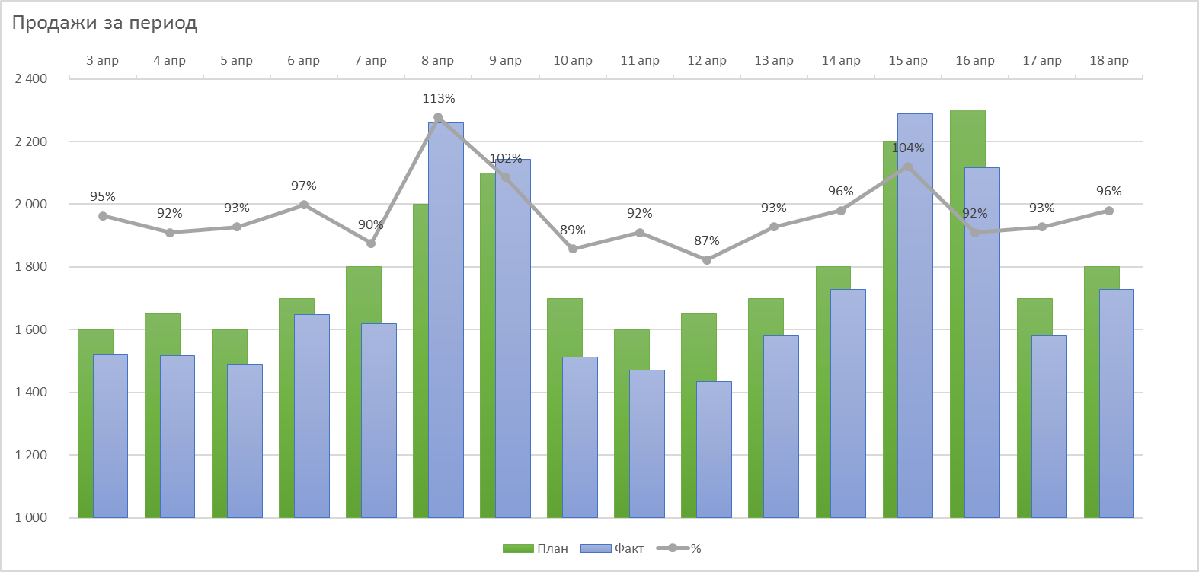
Продажи за период

Продажи за период
Дата | План | Факт | %
2020-04-03 | 1,600 | 1,520 | 95%
2020-04-04 | 1,650 | 1,518 | 92%
2020-04-05 | 1,600 | 1,488 | 93%
2020-04-06 | 1,700 | 1,649 | 97%
2020-04-07 | 1,800 | 1,620 | 90%
2020-04-08 | 2,000 | 2,260 | 113%
2020-04-09 | 2,100 | 2,142 | 102%
2020-04-10 | 1,700 | 1,513 | 89%
2020-04-11 | 1,600 | 1,472 | 92%
2020-04-12 | 1,650 | 1,435 | 87%
2020-04-13 | 1,700 | 1,581 | 93%
2020-04-14 | 1,800 | 1,728 | 96%
2020-04-15 | 2,200 | 2,288 | 104%
2020-04-16 | 2,300 | 2,116 | 92%
2020-04-17 | 1,700 | 1,581 | 93%
2020-04-18 | 1,800 | 1,728 | 96%

Постройте график как на рисунке

Выходные
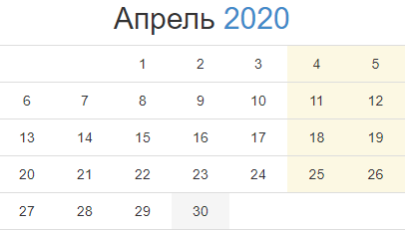
Продажи за период
(данные с учётом сезонности)
Дата | План | Факт | вых
2020-04-03 | 1,600 | 1,520 | 0
2020-04-04 | 1,650 | 1,518 | 2300
2020-04-05 | 1,600 | 1,488 | 2300
2020-04-06 | 1,700 | 1,649 | 0
2020-04-07 | 1,800 | 1,620 | 0
2020-04-08 | 2,000 | 2,260 | 0
2020-04-09 | 2,100 | 2,142 | 0
2020-04-10 | 1,700 | 1,513 | 0
2020-04-11 | 1,600 | 1,472 | 2300
2020-04-12 | 1,650 | 1,435 | 2300
2020-04-13 | 1,700 | 1,581 | 0
2020-04-14 | 1,800 | 1,728 | 0
2020-04-15 | 2,200 | 2,288 | 0
2020-04-16 | 2,300 | 2,116 | 0
2020-04-17 | 1,700 | 1,581 | 0
2020-04-18 | 1,800 | 1,728 | 2300

ЗАДАНИЕ
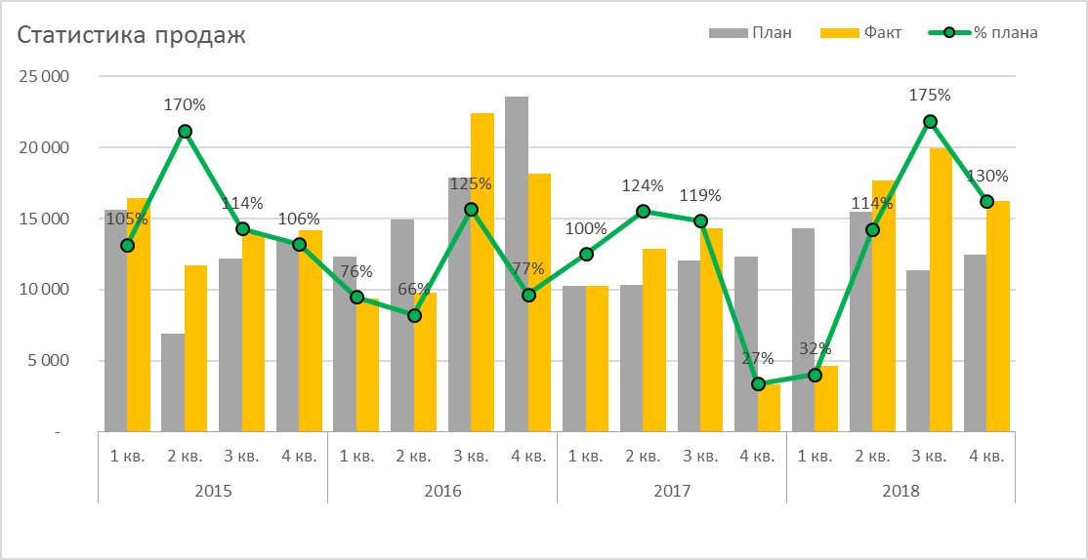
Статистика продаж
 | Статистика продаж
 | (Московский и Приволжский филиалы)
Кв. | Мес. | Кв. | План | Факт | % плана
2015 | 1 кв. | 2015 | 15,620 | 16,440 | 105%
 | 2 кв. | 2015 | 6,900 | 11,700 | 170%
 | 3 кв. | 2015 | 12,160 | 13,900 | 114%
 | 4 кв. | 2015 | 13,450 | 14,200 | 106%
2016 | 1 кв. | 2016 | 12,340 | 9,360 | 76%
 | 2 кв. | 2016 | 14,920 | 9,820 | 66%
 | 3 кв. | 2016 | 17,860 | 22,400 | 125%
 | 4 кв. | 2016 | 23,560 | 18,200 | 77%
2017 | 1 кв. | 2017 | 10,280 | 10,300 | 100%
 | 2 кв. | 2017 | 10,360 | 12,880 | 124%
 | 3 кв. | 2017 | 12,060 | 14,340 | 119%
 | 4 кв. | 2017 | 12,340 | 3,360 | 27%
2018 | 1 кв. | 2018 | 14,340 | 4,640 | 32%
 | 2 кв. | 2018 | 15,500 | 17,680 | 114%
 | 3 кв. | 2018 | 11,380 | 19,920 | 175%
 | 4 кв. | 2018 | 12,500 | 16,230 | 130%

Постройте график как на рисунке

